Cấu trúc thư mục của theme
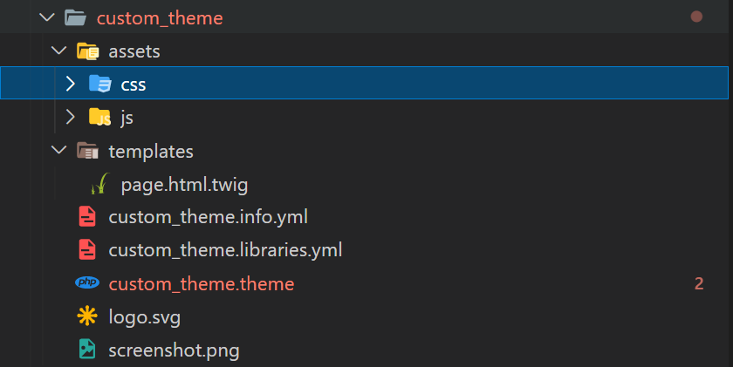
Cấu trúc cơ bản thư mục của theme

Trong theme của Drupal gồm có các files và thư mục như assets, templates, .info.yml, .libraries.yml, .theme, logo.svg, screenshot.png.

assets: Thư mục này để chứa các như là files css, js, image
templates: Thư mục này để chứa các file twig (twig là một template enigne để render sang nội dung HTML của Symfony).
.info.yml: File này để giới thiệu cơ bản về theme hiện tại
.libraries.yml: File này để định nghĩa các file css và js sẽ cho phép được sử dụng, nó có tác dụng nữa là sẽ rút gọn code css và js khi thực hiện clear cache trên drupal nếu dùng thẻ <link> của html thì drupal sẽ không thể rút gọn các file css và js đó
.theme: Nó là 1 file php chứa tất cả các xử lý dữ liệu và logic để hiển thị (các logic đó sẽ được viết trong 1 số hooks nhất định có thểm tham khảo ở đây https://api.drupal.org/api/drupal/core%21lib%21Drupal%21Core%21Render%21theme.api.php/9.0.x)
logo.svg: File logo này sẽ được hiển thị trên tất cả các page khi install theme
screenshot.png: File screenshot này sẽ được hiển thị trong page '/admin/appearance' mặc định ảnh của theme sẽ là screenshot.png nếu muốn đổi tên thì có thể chỉnh sửa trong file .info.yml

Tạo file theme.info.yml
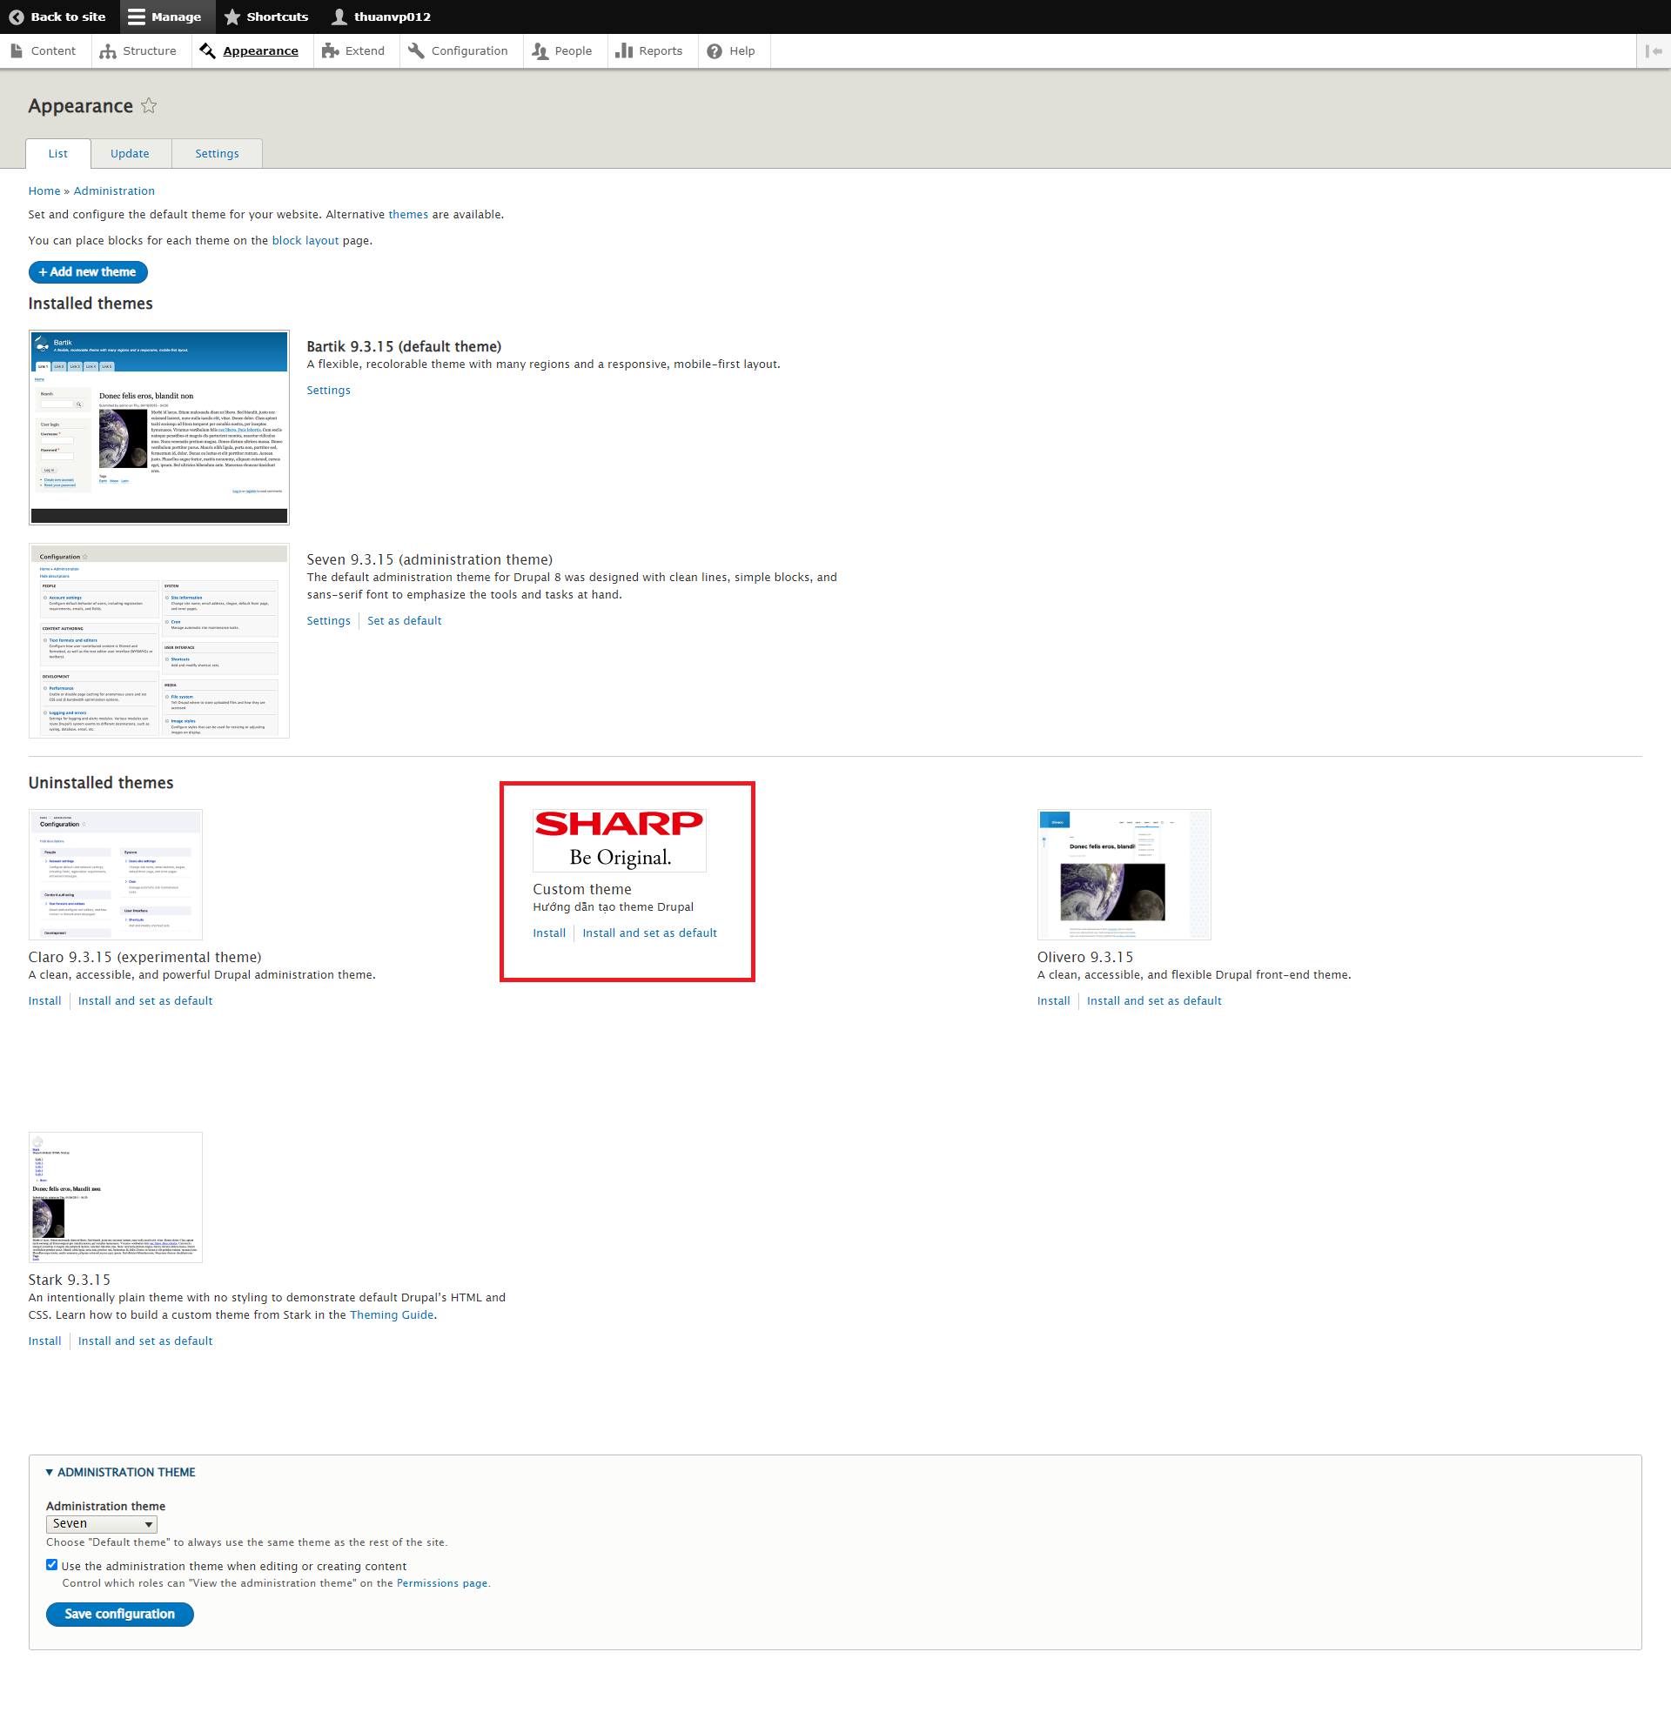
Tạo file theme.info.yml

File .info.yml có tác dụng đưa ra những thông tin cơ bản về theme như tên, mô tả, base theme, các thư viện css và js sẽ dùng cho toàn bộ templates của theme, …

Tạo folder theme và file info.yml
Trong mục themes của Drupal hãy tạo 1 theme như trong hình theme id sẽ viết không giấu và không có kí tự đặc biệt ngoài dấu '_'
Tạo file .info.yml dòng chữ trước file .info.yml sẽ giống như tên folder như trong hình có khung màu đỏ
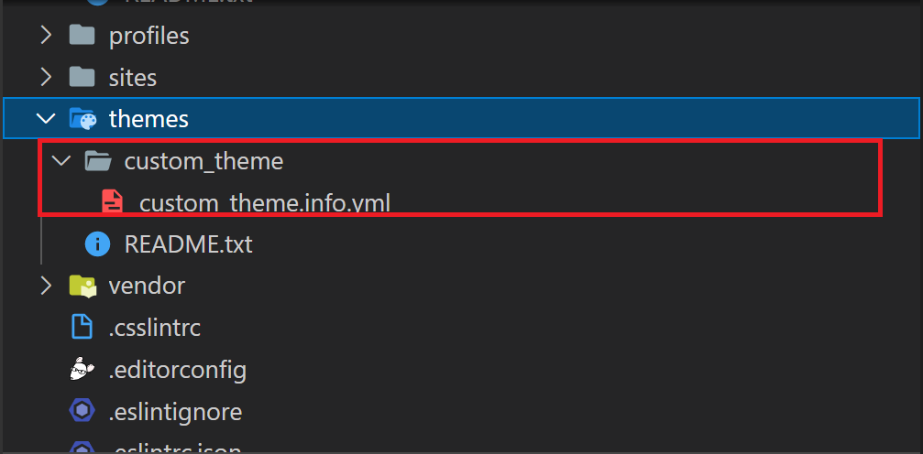

Tạo thông tin cơ bản cho theme
Thông tin cơ bản về một theme sẽ có các trường như 'name, type, description, base theme, core_version_requirement, screenshot, libraries, ckeditor_stylesheets, regions'

name: là tên của theme được hiển thị trong page '/admin/appearance'
type: thì mặc định để là theme
description: là mô tả về theme được hiển thị trong page '/admin/appearance'
base theme: có thể để string hoặc false nếu theme của bạn muốn kế thừa các style của theme khác thì hãy ghi theme id đó (vd: nếu muốn kế thừa style của theme seven thì ghi 'base theme: seven') nếu không muốn kế thừa từ 1 theme nào khác thì để là false
core_version_requirement: sẽ định nghĩa theme của bạn được sử dụng cho những phiên bản drupal nào
screenshot: đây là mục để viết đường dẫn logo cho theme sẽ được hiển thị ở page '/admin/appearance' (nếu không ghi tại mục này sẽ theme sẽ tự lấy ảnh screenshot.png cùng cấp với file .info.yml)
libraries: là mục định nghĩa các file css và js được hoạt động trên toàn bộ website (sẽ giải thích chi tiết hơn trong mục tạo file libraries chưa cần phải thêm vào như trong hình)
ckeditor_stylesheets: là mục định nghĩa các file css và js cho ckeditor được hoạt động trên toàn bộ website (nếu có thêm chức năng hay chỉnh sửa style cho ckeditor thì mới dùng mục này)
regions: là mục định nghĩa các block được hoạt động trên toàn bộ website sẽ được hiển thị trong page '/admin/structure/block' (sẽ giải thích chi tiết hơn trong mục định nghĩa region chưa cần phải thêm vào như trong hình)

Cài theme đã được tạo
Bước 1: Nhấn vào mục 'Appearance' đã được khoanh đỏ trong hình
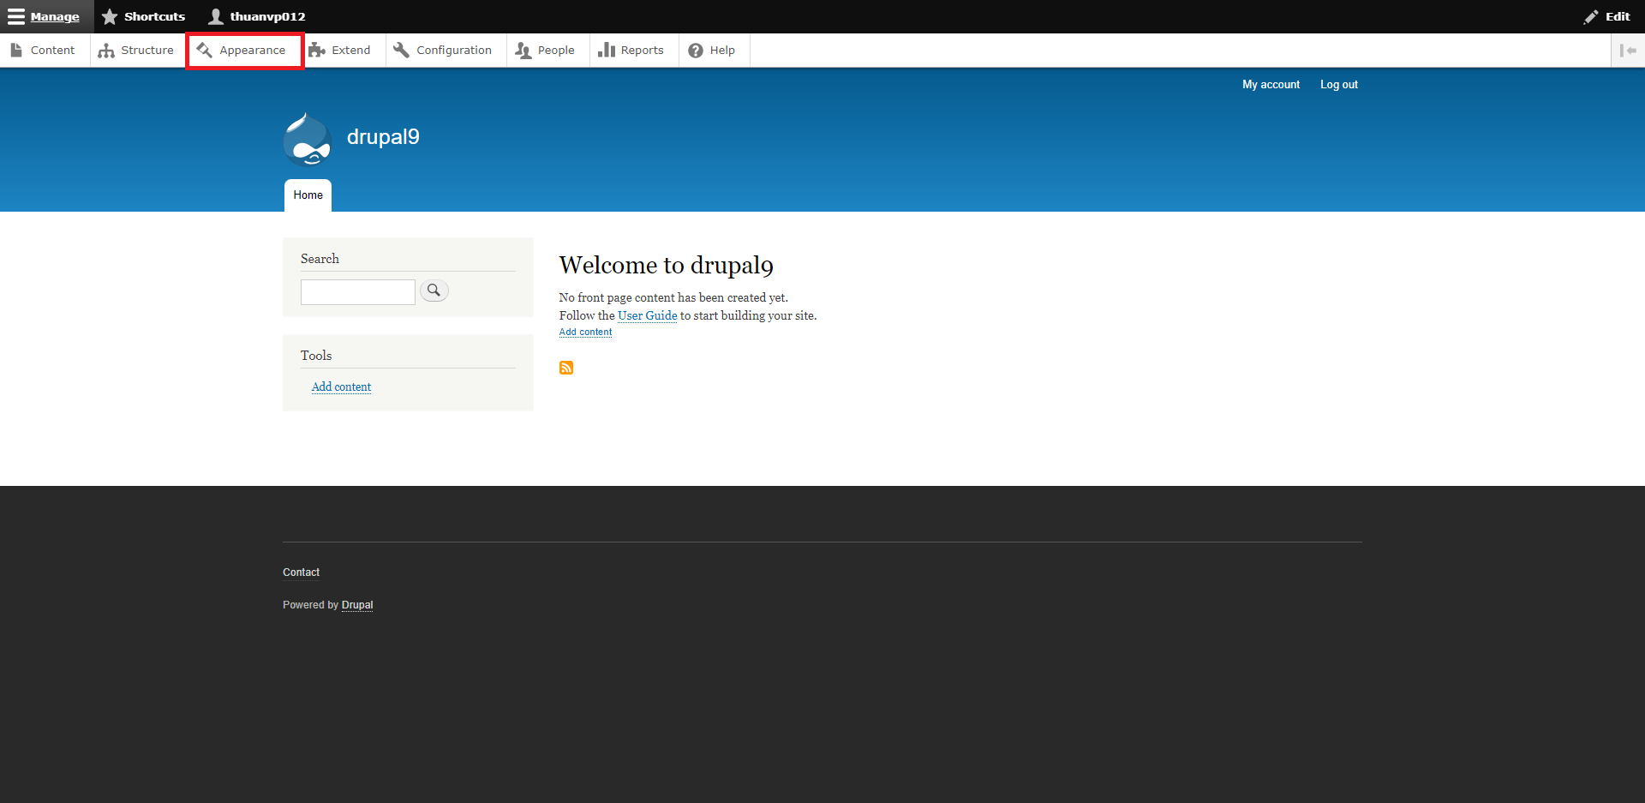

Bước 2: Sau khi đã tạo file .info.yml thì sẽ có theme trong page '/admin/appearance' giờ muốn cài đặt và sử dụng theme sẽ nhấn vào mục 'Install and set as default'

Thêm file css, js
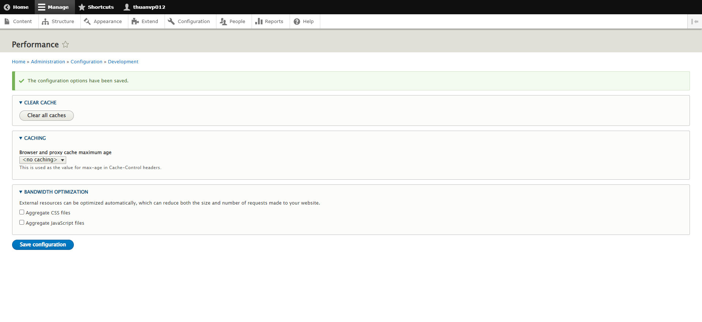
Thêm các file css, js sẽ được sử dụng

Định nghĩa library (chi tiết hơn thì có thể vào tham khảo https://www.drupal.org/docs/theming-drupal/adding-assets-css-js-to-a-drupal-theme-via-librariesyml)
Bước 1: Trước đã tạo theme là custom_theme vậy nên giờ muốn thêm file css hay js cho này thì sẽ tạo file custom_theme.libraries.yml

Bước 2: Tạo library như trong hình lúc này chúng ta có 2 libraries là common và jquery

Muốn thêm file css hay js thì sẽ làm như common nếu muốn thêm library khác chỉ cần đổi tên common thành một tên khác và đổi đường dẫn file css và js.
Trong trường hợp muốn sử dụng library đã có thì cần dùng dependencies (ví dụ trong trường hợp này đang muốn sử dụng jquery từ core file core.libraries.yml) thì dùng '- core/jquery' muốn cho jquery được tải trước các file khác thì thêm thuộc tính 'header: true'

Sử dụng library
Cách 1: Sử dụng library trong file .html.twig
Nếu muốn sử dụng library common thì thêm dòng {{ attach_library('custom_theme/common') }} ở đầu hoặc ở cuối file .html.twig

Cách 2: Sử dụng library trong controller hoặc form hoặc hook (hook thì có 2 hook hay sử dụng để thêm library là HOOK_page_attachments và HOOK_preprocess_page)
Nếu controller hoặc form hoặc hook trả về một biến nào đó ví dụ cả 3 đều trả về biến có tên là $variables thì thêm library bằng cách $variables['#attached']['library'][] = 'custom_theme/common';

Sau khi định nghĩa các libraries và sử dụng các libraries đó trong 2 cách trên thì hãy clear cache để các file css và js được phản ánh trên web
Nếu bạn đang phát triển web trên local thì nên tắt cache css và js để khi có thay đổi css và js không phải clear cache. Nhưng khi web đang chạy trên môi trường product thì hãy bật cache css và js để website có tốc độ nhanh hơn.
Muốn bật hoặc tắt cache css và js thì hãy vào đường link '/admin/config/development/performance' như trong hình nếu muốn tắt cache css và js thì bỏ chọn 'Aggregate CSS files', 'Aggregate JavaScript files' và lưu lại

Định nghĩa region
Định nghĩa region

Region (vùng, miền) trong Drupal ám chỉ các khu vực trên website, chúng được ghép lại để tạo thành một website như vùng trên (header) vùng chân (footer) vùng bên phải (right sitebar) vùng bên trái (left sitebar) vùng nội dung ở giữa (content)
Block là các khối mỗi khối thực hiện một chức năng, nghiệp vụ nào đó trên website ví dụ như khối User login – cho phép người dùng đăng nhập, khối Search form hiển thị các control nhằm tìm tiếm trên website, khối Shopping cart hiển thị các mặt hàng mà khách hàng đặt mua, khối Who’s online hiển thị có bao nhiêu người đang truy cập vào website.
Block được hiển thị trong các Region, muốn hiển thị Block ở đâu thì kéo chúng vào các Region ở các vị trí tương ứng.

Định nghĩa các regions
Trong file custom_theme.info.yml có khai báo các regions là header, content, footer nếu không khai báo vẫn có thể sử dụng các regions mặc định của Drupal
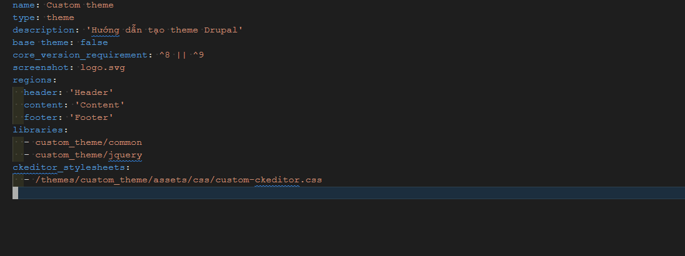

Các regions được phản ánh trên màn '/admin/structure/block' bạn có thể thêm và đổi vị trí các block trong region
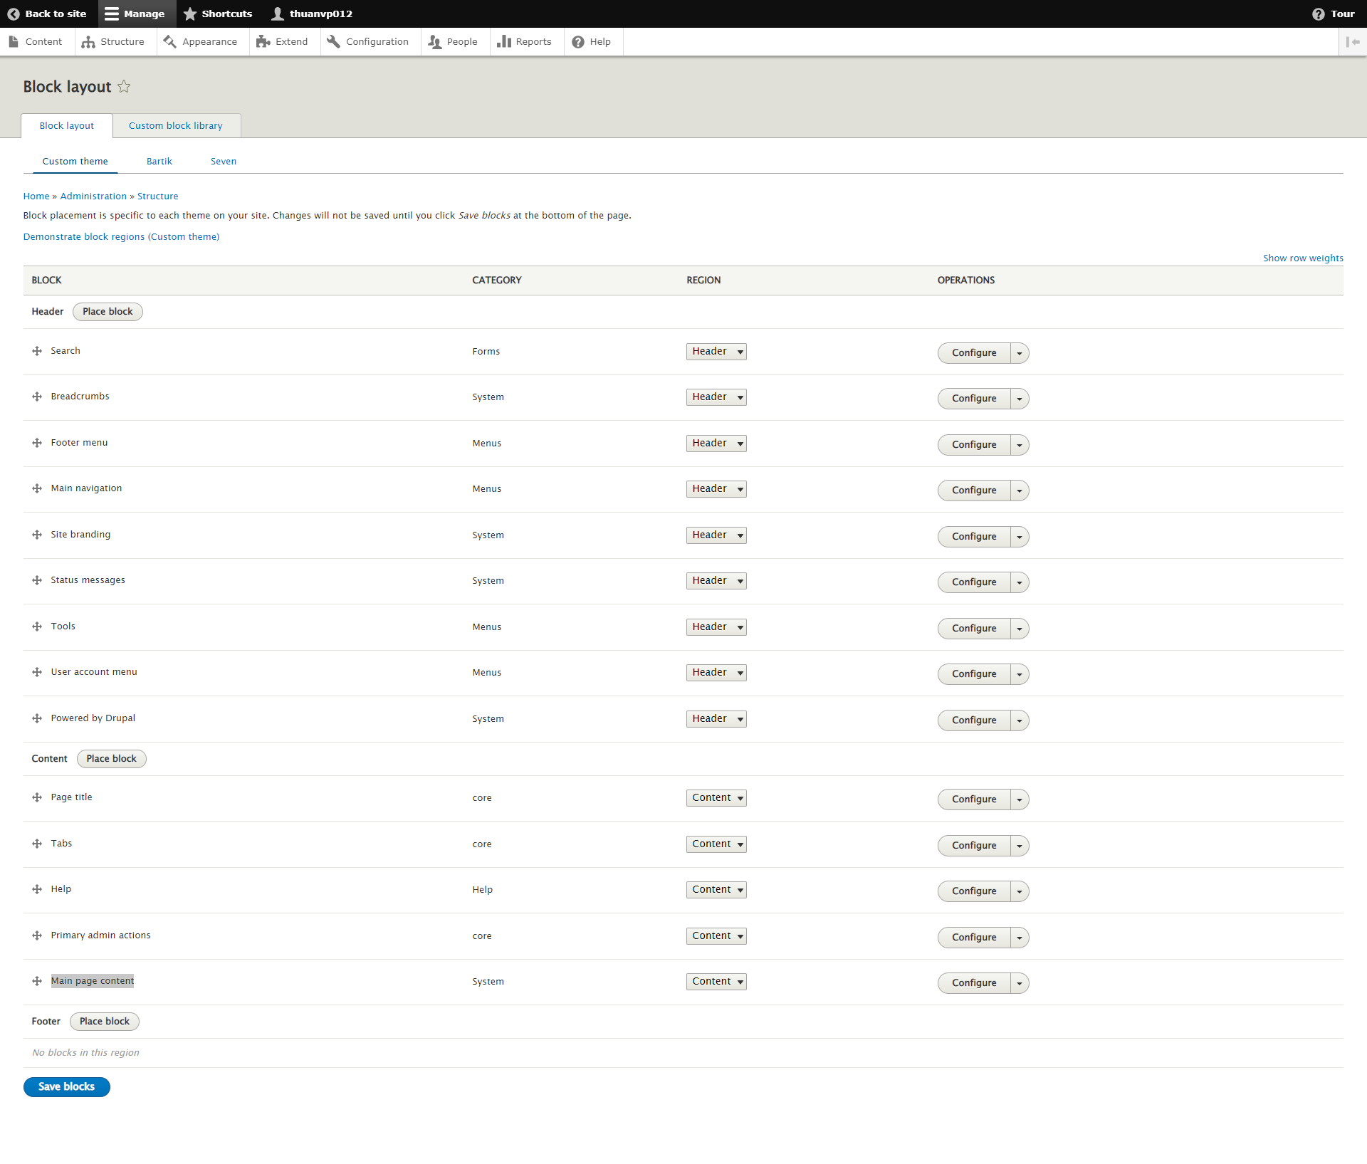

Sử dụng regions trong file page.html.twig hoặc các file page tương tự
Nếu muốn hiển thị region header thì dùng {{ page.header }} trong file page.html.twig các region content hay footer đều tương tự

Twig trong theme
Làm việc với Twig Drupal trong theme (chi tiết tham khảo https://www.drupal.org/docs/theming-drupal/twig-in-drupal)

Để làm việc với Twig của Drupal hiệu quả thì nên bật debug của Twig vì bật debug sẽ cho biết các element trên màn hình đang nằm trong hook nào và nó cũng chỉ ra đường dẫn để có thể chỉnh sửa style của element đó theo ý mình
Bước 1: Copy file default.services.yml và paste nó thành 1 file khác có tên là services.yml và cùng đường dẫn với file default.services.yml
Bước 2: Tìm đến dòng twig.config đổi debug thành true
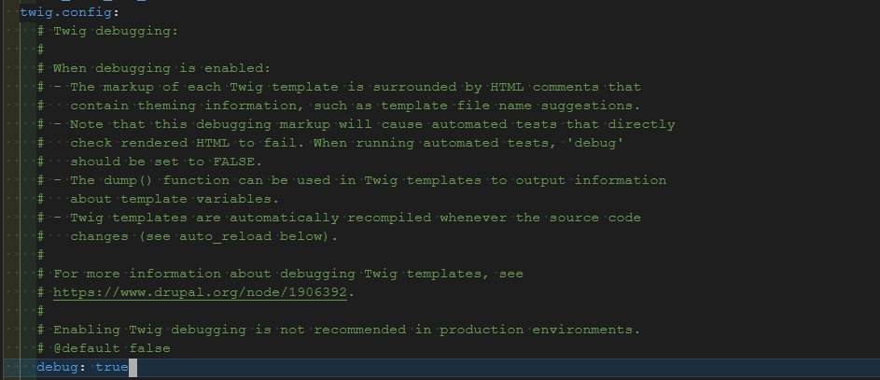

Bước 3: Clear cache sau đó nhấn f12 trên chrome và thấy có comment như trong khung hình màu đỏ có nghĩa là bật debug thành công
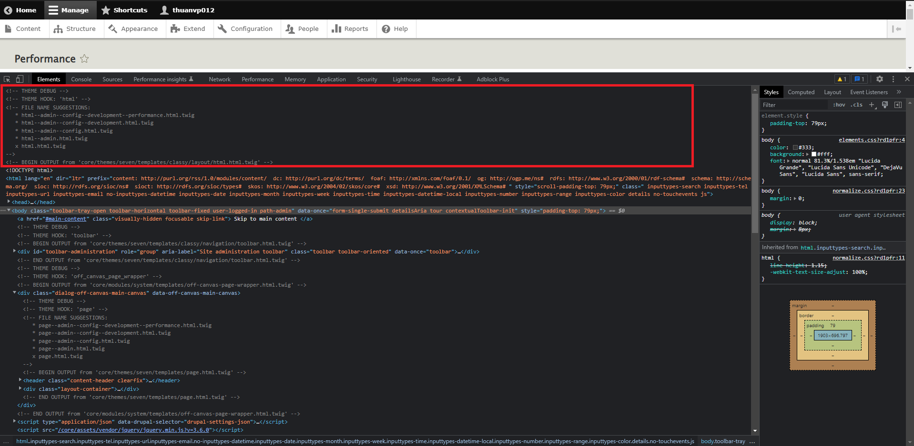

Hướng dẫn ghi đè file .html.twig đã được gợi ý
Ví dụ muốn sửa input search trong trang chủ sẽ có placeholder là 'Search' thì hãy để ý đến khung hình màu đỏ
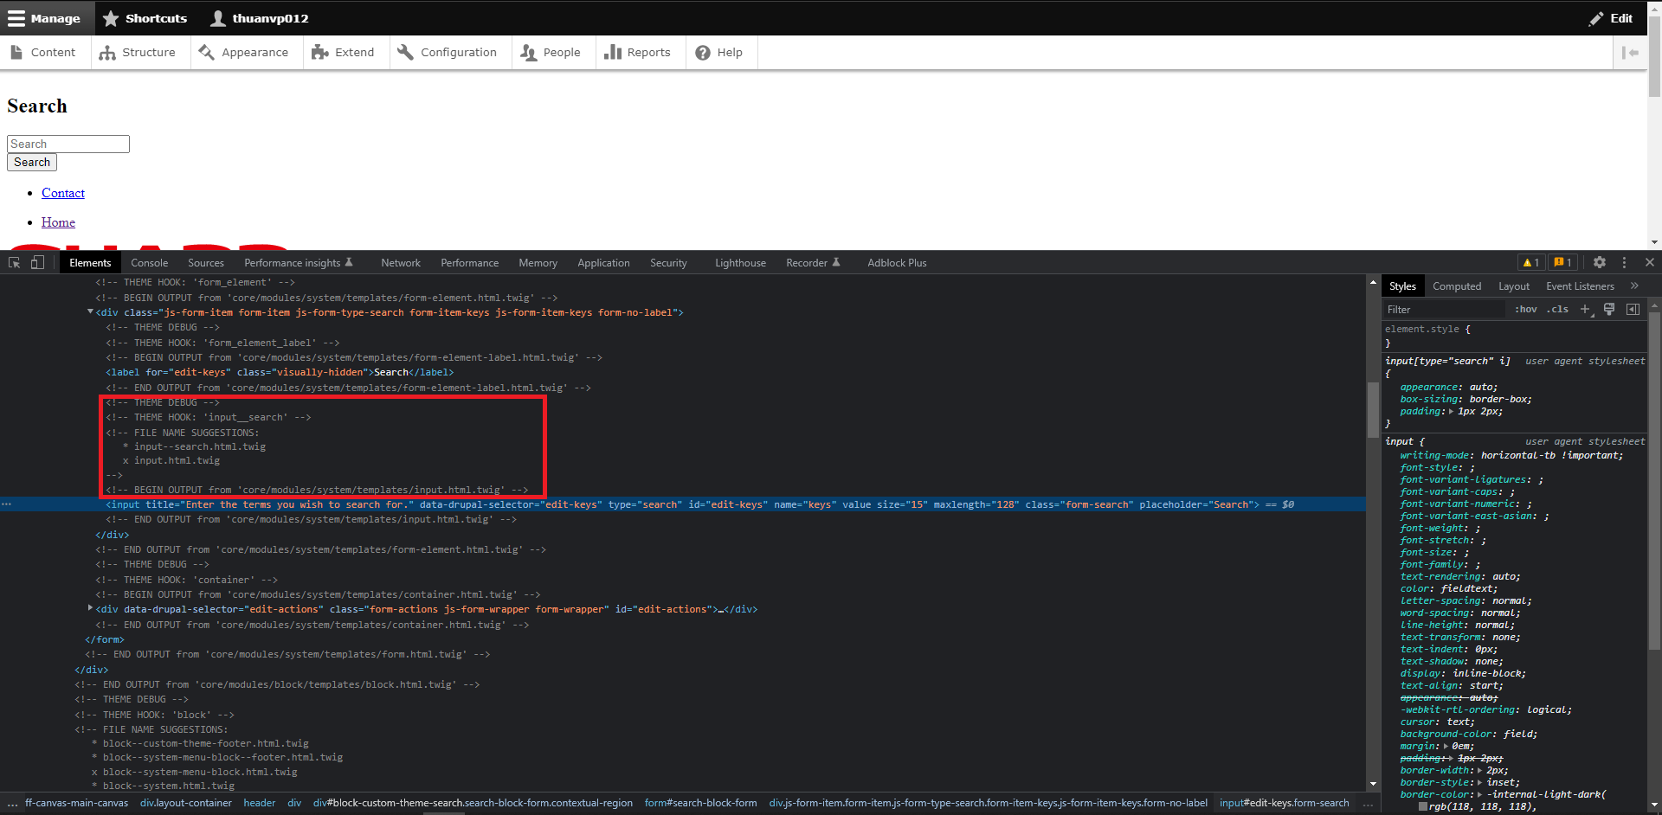

Hãy để ý đến mục BEGIN OUTPUT file input.html.twig chỉ sau mỗi file templates.
Vậy muốn thêm placeholder cho input search thì chỉ cần copy file core/modules/system/templates/input.html.twig vào custom_theme và thêm placeholder="Search" vào thẻ input. Sau đó đường dẫn của file input đó sẽ là themes/cusom_theme/templates/input.html.twig
Nhưng sẽ có 1 vấn đề là tất cả các file input khác đều có placeholder="Search" trong khi chúng ta chỉ muốn input nào là search thì mới có placeholder="Search" đấy.
Thì hãy để ý đến phần FILE NAME SUGGESTIONS có gợi ý 1 file là input--search.html.twig file này sẽ có độ ưu tiên cao hơn file input.html.twig và file này chỉ khi input nào là search thì mới có placeholder="Search".
Vậy nên ta hãy đổi tên file input.html.twig thành input--search.html.twig. Sau đó hãy nhớ là clear cache đi.

Debug trong Twig
Nếu muốn hiển thị 1 biến là abc trong twig có giá trị là gì thì dùng như sau {{ dump(abc) }}

Tạo biến trong Twig
Ví dụ trong 1 file twig chúng ta có biến user là một mảng có các element như name, email, adress
Và chúng ta muốn tạo một biến là name thông qua biến user
Thì dùng {% set name = user.name %}
Cú pháp {% ... %} là chỉ sẽ làm một hành động gì trong đó như là tạo tên biến
Còn set thì là để chỉ cho Twig thấy là chúng ta muốn tạo tên biến là name
Trong Twig thì muốn truy xuất một phần tử trong mảng hay một object đều sử dụng dấu '.' thay cho dấu '[]' giống như cú pháp của php cụ thể ở đây muốn truy xuất đến name của mảng user thì dùng user.name

Echo biến trong Twig
Nếu muốn echo biến trong Twig ví dụ trong trường hợp này ta echo biến name đã được tạo trước đó thì dùng cú pháp {{ name }}

Sử dụng library trong Twig
Trong bài thêm css, js trước ta đã tạo được library của custom_theme là common và nếu muốn sử dụng nó trong file twig thì ta dùng {{ attach_library('custom_theme/common') }}

Twig document
https://twig.symfony.com/doc/2.x/
Hàm có trong Twig được thêm bởi Drupal

Hooks trong theme
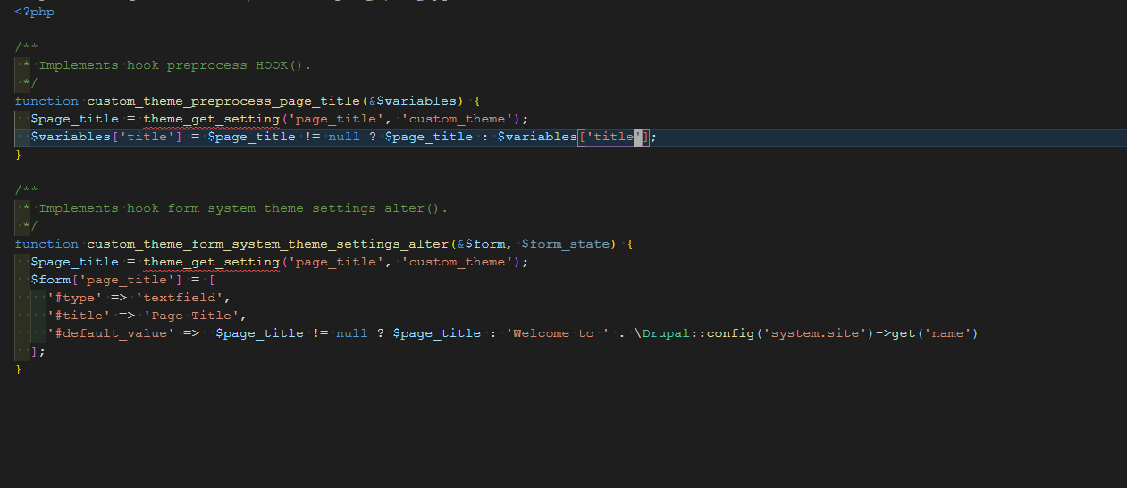
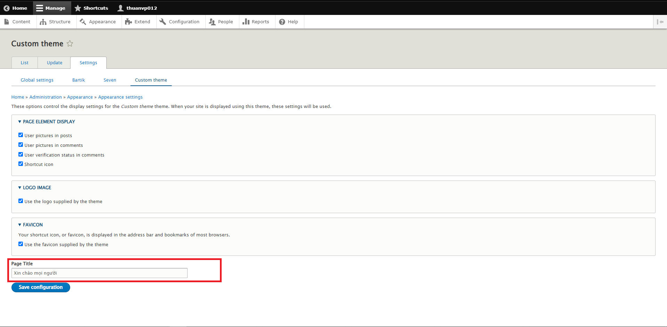

Làm việc với hooks trong theme

Hook trong drupal thực chất là các hàm. Khi chúng ta cài đặt drupal để làm web. Nguyên tắc của drupal hay của bất kỳ CMS nào cũng thế.
Là không được tác động vào bất kỳ module, theme có sẵn của hệ thống. Nếu chỉnh sửa trong các module có sẵn của Drupal, điều này sẽ rất nguy hiểm cho việc update và phát triển sau này. Chính vì vậy, khái niệm hook ra đời.

Các hook hay dùng của Theme (có thểm tham khảo thêm https://api.drupal.org/api/drupal/core%21lib%21Drupal%21Core%21Render%21theme.api.php/9.0.x)
Hooks | Trường hợp sử dụng | Tham số truyền vào
hook_css_alter | Thay đổi các tệp CSS trước khi chúng được xuất trên trang. | &$css, \Drupal\Core\Asset\AttachedAssetsInterface $assets
hook_element_info_alter | Thay đổi thông tin loại phần tử được trả về từ các module | array &$info
hook_extension | Khai báo đuôi file twig sẽ được sử dụng mặc định là .html.twig | Không có tham số truyền vào
hook_form_system_theme_settings_alter | Thêm các setting cho theme | &$form, \Drupal\Core\Form\FormStateInterface $form_state
hook_js_alter | Thực hiện các thay đổi cần thiết đối với JavaScript trước khi nó được hiển thị trên trang. | &$javascript, \Drupal\Core\Asset\AttachedAssetsInterface $assets
hook_js_settings_alter | Thực hiện các thay đổi cần thiết đối với cài đặt JavaScript (drupalSettings). | array &$settings, \Drupal\Core\Asset\AttachedAssetsInterface $assets
hook_js_settings_build | Sửa đổi cài đặt JavaScript (drupalSettings). | array &$settings, \Drupal\Core\Asset\AttachedAssetsInterface $assets
hook_page_bottom | Chỉnh sửa giao diện của page bottom | array &$page_bottom
hook_page_top | Chỉnh sửa giao diện của page top | array &$page_top
hook_preprocess | Chỉnh sửa các biến cho tất cả các hook | &$variables, $hook
hook_preprocess_HOOK | Chỉnh sửa các biến cho một hook cụ thể | &$variables
hook_theme | Thêm các theme được sử dụng và định nghĩa các biến được sử dụng trong theme đấy | $existing, $type, $theme, $path
hook_theme_suggestions_alter | Thay đổi và thêm tên gợi ý cho tất cả các hook của theme | array &$suggestions, array $variables, $hook
hook_theme_suggestions_HOOK | Thêm tên gợi ý cho 1 hook cố định của theme | array $variables
hook_theme_suggestions_HOOK_alter | Thay đổi và thêm tên gợi ý cho 1 hook cố định của theme | array &$suggestions, array $variables

Cách sử dụng hook
Ví dụ muốn đổi đoạn text 'Welcome to drupal9' như trên màn hình hãy để ý đến phần THEME HOOK khi này HOOK của nó là page_title
Và để ý phần BEGIN OUTPUT và mở file đó lên sẽ thấy file page_title sẽ có những biến như title_prefix, title, title_attributes, title_suffix
Nhưng chúng ta chỉ muốn đổi đoạn text 'Welcome to drupal9' thôi thì chỉ cần đổi giá trị của biến title
Mà muốn chỉnh sửa các biến cho một hook cụ thể là page_title thì ta dùng hook_preprocess_HOOK
Khi đó chữ hook nhỏ sẽ là tên của theme id hoặc module id trong trường hợp này là custom_theme
Chữ HOOK to sẽ là tên của hook muốn thay đổi trong trường hợp này là page_title
Thì ta sẽ có tên function là custom_theme_preprocess_page_title
Biến title được sử dụng trong file page-tile.html.twig sẽ được render trong mảng của biến $variables nên ta chỉ cần đổi title trong mảng của biến $variables là được
Sau đó ta clear cache sẽ đổi được đoạn page title
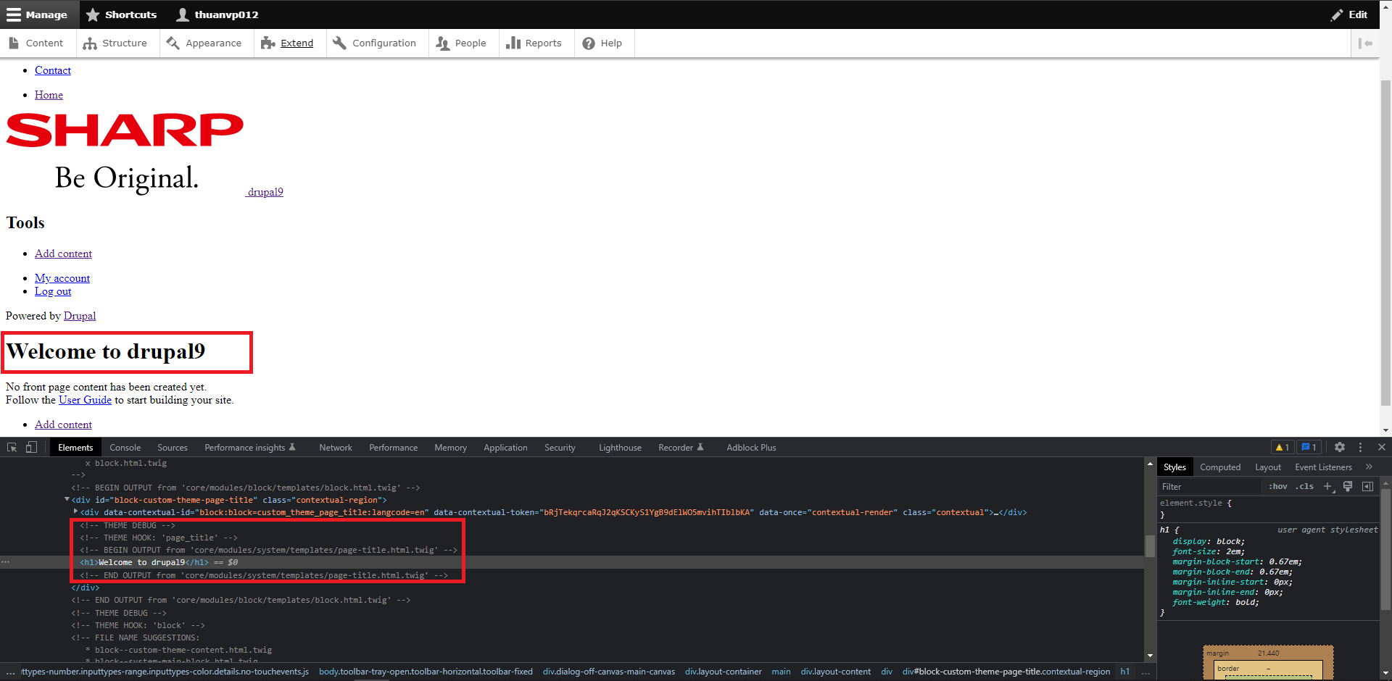

Thêm setting cho theme bằng hook
Mục đích thêm setting cho theme là để người dùng có thể tùy chỉnh giao diện, màu của website hay đơn giản là một đoạn text lời chào.
Ví dụ giờ ta muốn người dùng có thể đổi được page title
Nếu làm như cách trên thì người dùng không thể đổi được page title mà chỉ có dev mới đổi được
Điều kiện để nắm được phần thêm setting cho theme này là phải nắm được cách tạo form của Drupal (nếu chưa tìm hiểu về form của drupal có thểm tham khảo tại đây https://www.drupal.org/docs/drupal-apis/form-api/form-render-elements)
Giờ muốn thêm setting cho theme thì ta dùng hook là hook_form_system_theme_settings_alter trong trường hợp này là chúng ta đang sử dụng theme là custom_theme
Thì tên function sẽ là custom_theme_form_system_theme_settings_alter
Logic sẽ là trong function custom_theme_form_system_theme_settings_alter ta sẽ thêm một thẻ input type text
Và nó sẽ có giá trị default là một đoạn title người dùng nhập vào hoặc là Welcome to drupal9 (chữ drupal9 sẽ được render khi dùng đoạn code sau \Drupal::config('system.site')->get('name') đoạn code này sẽ lấy ra tên của website)
Đoạn title người dùng nhập vào sẽ được lưu khi submit trong màn setting của theme
Sau đó tại hook page_title ta sẽ lấy đoạn title người dùng nhập vào thông qua hàm theme_get_setting
Nếu đoạn title đó rỗng thì ta lại giữ nguyên giá trị của title.
Sau cùng hãy clear cache để Drupal nhận được xử lí của hàm custom_theme_form_system_theme_settings_alter

